INSTRUCTIVO PARA AGREGAR FILAS
INSTRUCTIVO PARA AGREGAR MAS FILAS

PASO 1 .- SELECCIONAR TODA LA FILA

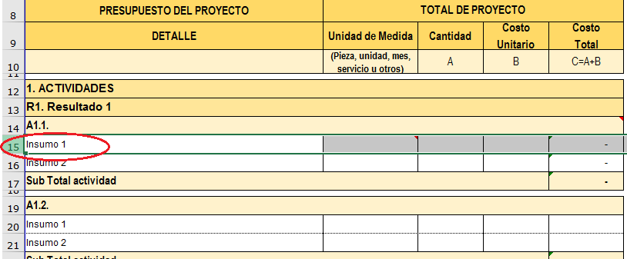

PASO 2.- CLICK DERECHO Y SELECCIONAR INSERTAR

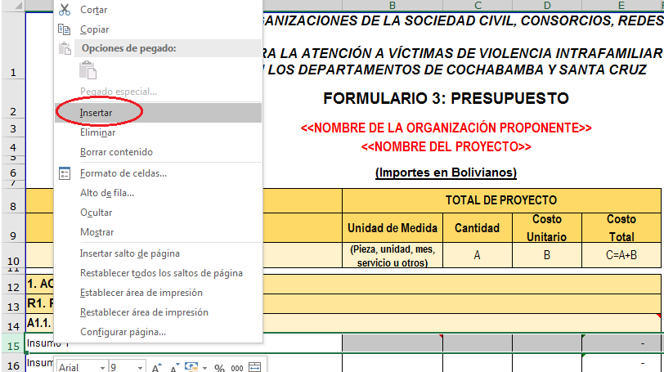

EN CASO DE AÑADIR FILAS EN EL RUBRO DE ACTIVIDADES ACTUALIZAR LA FORMULA DEL TOTAL DE ACTIVIDADES

